Ｐ１６
Ⅲ 肥満傾向児及び痩身傾向児の出現率

１ 肥満傾向児の出現率
前年度と比べると，男子では４つの年齢階層で増加し，９つの年齢階層で減少している。
女子では５つの年齢階層で増加し，８つの年齢階層で減少している。
全国と比べると，男子では５つの年齢階層で上回っており，８つの年齢階層で下回っている。
女子では１０の年齢階層で上回っており，３つの年齢階層で下回っている。

表１ 肥満傾向児の割合 |  |  |  |  |  |  | （単位：％）
区分 |  | 年齢 | 令和５年度 | 令和６年度 | 前年度差 | 全国(６年度) | 全国との差
 |  |  | Ａ | Ｂ | Ｂ－Ａ | Ｃ | Ｂ－Ｃ
男 子 | 幼稚園 | 5 | 4.42 | 2.18 | △ 2.24 | 2.94 | △ 0.76
 | 小学校 | 6 | 4.65 | 3.74 | △ 0.91 | 4.07 | △ 0.33
 |  | 7 | 7.69 | 7.94 | 0.25 | 6.52 | 1.42
 |  | 8 | 10.05 | 6.62 | △ 3.43 | 9.51 | △ 2.89
 |  | 9 | 15.46 | 11.64 | △ 3.82 | 11.30 | 0.34
 |  | 10 | 11.28 | 10.71 | △ 0.57 | 12.73 | △ 2.02
 |  | 11 | 15.45 | 12.60 | △ 2.85 | 13.00 | △ 0.40
 | 中学校 | 12 | 14.67 | 12.25 | △ 2.42 | 12.68 | △ 0.43
 |  | 13 | 12.11 | 12.74 | 0.63 | 11.69 | 1.05
 |  | 14 | 11.43 | 9.88 | △ 1.55 | 10.58 | △ 0.70
 | 高等学校 | 15 | 10.57 | 12.31 | 1.74 | 12.13 | 0.18
 |  | 16 | 11.05 | 12.98 | 1.93 | 10.94 | 2.04
 |  | 17 | 12.95 | 10.10 | △ 2.85 | 10.63 | △ 0.53
女 子 | 幼稚園 | 5 | 3.96 | 5.21 | 1.25 | 3.14 | 2.07
 | 'Ｐ１６'!#REF! | 'Ｐ１６'!#REF!
 | 1 | 1
 | 'Ｐ１６'!#REF! | 'Ｐ１６'!#REF!
 | 1 | 1
 | 小学校 | 6 | 6.30 | 5.87 | △ 0.43 | 4.47 | 1.40
 |  | 7 | 8.02 | 7.34 | △ 0.68 | 6.03 | 1.31
 |  | 8 | 10.57 | 8.52 | △ 2.05 | 7.86 | 0.66
 |  | 9 | 10.90 | 10.64 | △ 0.26 | 9.08 | 1.56
 |  | 10 | 11.30 | 10.40 | △ 0.90 | 9.10 | 1.30
 |  | 11 | 8.29 | 8.90 | 0.61 | 10.02 | △ 1.12
 | 中学校 | 12 | 8.78 | 10.40 | 1.62 | 9.60 | 0.80
 |  | 13 | 9.42 | 8.83 | △ 0.59 | 8.38 | 0.45
 |  | 14 | 7.63 | 9.89 | 2.26 | 7.49 | 2.40
 | 高等学校 | 15 | 8.61 | 6.88 | △ 1.73 | 8.28 | △ 1.40
 |  | 16 | 9.56 | 6.31 | △ 3.25 | 6.77 | △ 0.46
 |  | 17 | 8.59 | 10.42 | 1.83 | 7.64 | 2.78
（注） 「肥満傾向児」とは，性別・年齢別・身長別標準体重から肥満度を求め， 肥満度が２０％以上の者である。
 | 肥満度＝（実測体重－身長別標準体重）／身長別標準体重×100（％）
 | 'Ｐ１６'!#REF! | 'Ｐ１６'!#REF!
 | 1 | 1
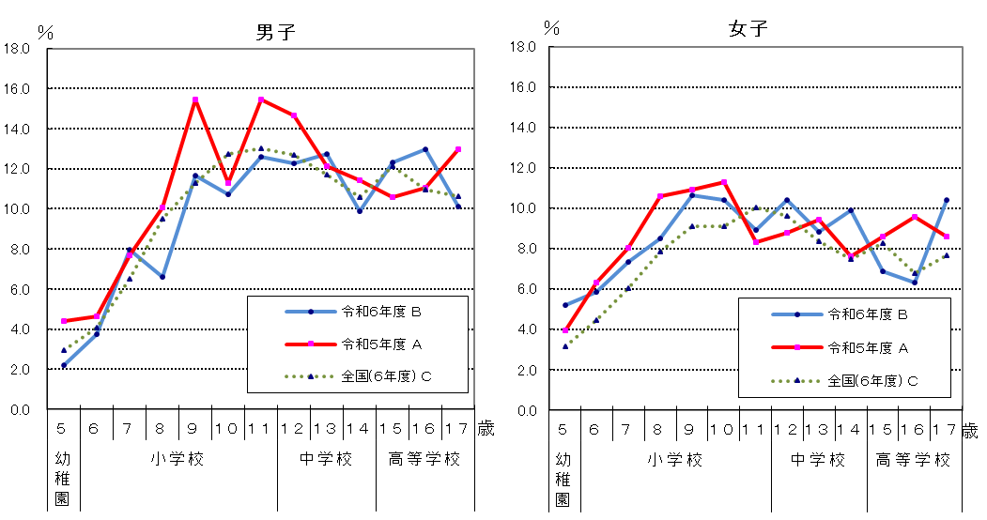
図１ 年齢別肥満傾向児の出現率の推移
男子
女子

Ｐ１７
 | 'Ｐ１７'!#REF! | 'Ｐ１７'!#REF!
 | 1 | 1
 | 'Ｐ１７'!#REF! | 'Ｐ１７'!#REF!
 | 1 | 1
 | 'Ｐ１７'!#REF! | 'Ｐ１７'!#REF!
 | 1 | 1
２ 痩身傾向児の出現率
前年度と比べると，男子では１１の年齢階層で増加し，１つの年齢階層で減少している。
女子では５つの年齢階層で増加し，８つの年齢階層で減少している。
全国と比べると，男子では８つの年齢階層で上回っており，４つの年齢階層で下回っている。
女子では４つの年齢階層で上回っており，９つの年齢階層で下回っている。
表２ 痩身傾向児の割合 |  |  |  |  |  |  | （単位：％）
区分 |  | 年齢 | 令和５年度 | 令和６年度 | 前年度差 | 全国(６年度) | 全国との差
 |  |  | Ａ | Ｂ | Ｂ－Ａ | Ｃ | Ｂ－Ｃ
男 子 | 幼稚園 | 5 | 0.35 | 0.21 | △ 0.14 | 0.24 | △ 0.03
 | 小学校 | 6 | 0.16 | - | - | 0.42 | -
 |  | 7 | 0.39 | 0.72 | 0.33 | 0.62 | 0.10
 |  | 8 | 0.79 | 1.21 | 0.42 | 1.06 | 0.15
 |  | 9 | 1.09 | 1.29 | 0.20 | 1.90 | △ 0.61
 |  | 10 | 2.93 | 3.15 | 0.22 | 2.90 | 0.25
 |  | 11 | 1.68 | 3.56 | 1.88 | 3.47 | 0.09
 | 中学校 | 12 | 1.22 | 4.57 | 3.35 | 3.81 | 0.76
 |  | 13 | 1.48 | 2.28 | 0.80 | 3.17 | △ 0.89
 |  | 14 | 2.52 | 3.73 | 1.21 | 3.09 | 0.64
 | 高等学校 | 15 | 3.54 | 4.09 | 0.55 | 3.88 | 0.21
 |  | 16 | 3.14 | 5.48 | 2.34 | 3.67 | 1.81
 |  | 17 | 3.06 | 3.25 | 0.19 | 3.43 | △ 0.18
女 子 | 幼稚園 | 5 | 0.27 | 0.12 | △ 0.15 | 0.28 | △ 0.16
 | 小学校 | 6 | 1.25 | 1.71 | 0.46 | 0.56 | 1.15
 |  | 7 | 0.11 | 0.15 | 0.04 | 0.57 | △ 0.42
 |  | 8 | 0.83 | 0.75 | △ 0.08 | 1.30 | △ 0.55
 |  | 9 | 1.30 | 2.71 | 1.41 | 2.33 | 0.38
 |  | 10 | 4.60 | 3.28 | △ 1.32 | 2.98 | 0.30
 |  | 11 | 2.38 | 1.95 | △ 0.43 | 2.86 | △ 0.91
 | 中学校 | 12 | 5.81 | 3.19 | △ 2.62 | 4.22 | △ 1.03
 |  | 13 | 4.01 | 3.46 | △ 0.55 | 3.56 | △ 0.10
 |  | 14 | 4.51 | 3.18 | △ 1.33 | 3.58 | △ 0.40
 | 高等学校 | 15 | 3.00 | 3.91 | 0.91 | 3.46 | 0.45
 |  | 16 | 1.82 | 2.60 | 0.78 | 2.87 | △ 0.27
 |  | 17 | 1.75 | 1.13 | △ 0.62 | 2.33 | △ 1.20
（注） 「痩身傾向児」とは，性別・年齢別・身長別標準体重から肥満度を求め，肥満度が－２０%以下の者である。

図２ 年齢別痩身傾向児の出現率の推移
